Pyramide risk management
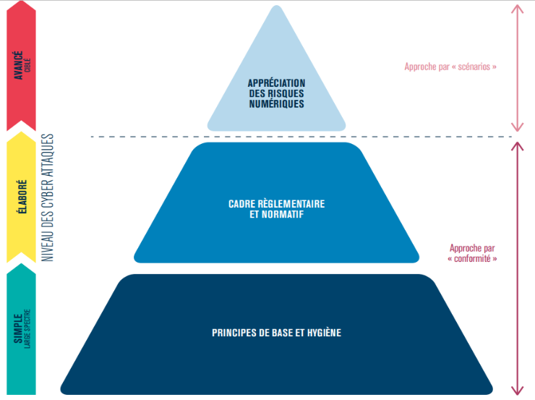

Ateliers
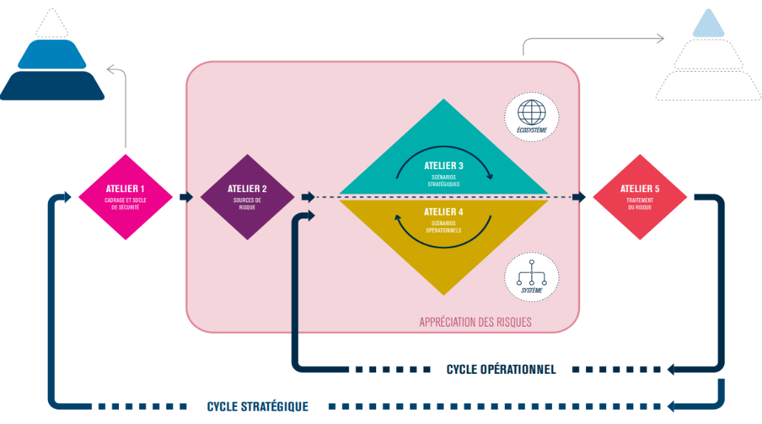
 | OBJECTIFS
ATELIERS | 1 - Cadrage et socle de sécurité | 2 - Sources de risque | 3 - Scénarios stratégiques | 4 - Scénarios opérationnels | 5 - Traitement du risque
 | Identifier l'objet de l'étude (étude du contexte) | Identifier et caractériser les sources de risque (SR) | Acquérir une vision claire de l'écosystème | Créer des scénarios techniques (avec les scénarios stratégiques, et se concentrer sur les biens supports critiques) | Synthétiser l'ensemble des risques étudiés
 | Recenser les missions | Identifier les objectifs visés (OV) relatifs aux sources de risque | Créer une cartographie de menace numérique relatif à cette écosystème | Créer des scénarios opérationnels (scénarios techniques + scénarios stratégiques = scénarios opérationnels) | Définir une stratégie de traitement du risque
 | Recenser les valeurs métier | Retenir les couples SR/OV les plus pertinents | Créer des scénarios stratégiques | Evaluer le niveau de vraisemblance des scénarios opérationnels | Définir des mesures de sécurité inscrites dans un plan d'amélioration continue (PDCA)
 | Recenser les biens supports relatifs à l'objet étudié | Créer une cartographie des sources de risque | Evaluer la gravités des scénarios stratégiques
 | Identifier les événements redoutés (ER) associés aux valeurs métier |  | Définir des mesures de sécurité sur l'écosystème
 | Evaluer la gravité des impacts relatifs aux événements redoutés
 | Définir le socle de sécurité
 | Définir les écarts

Cartographie menace numériques
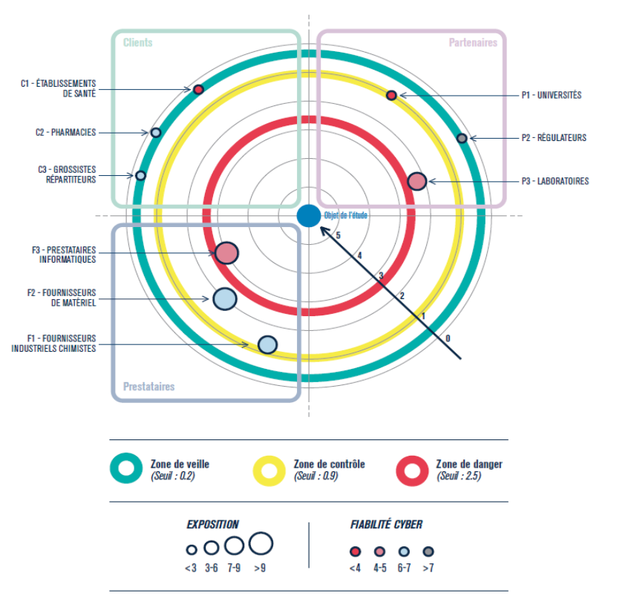
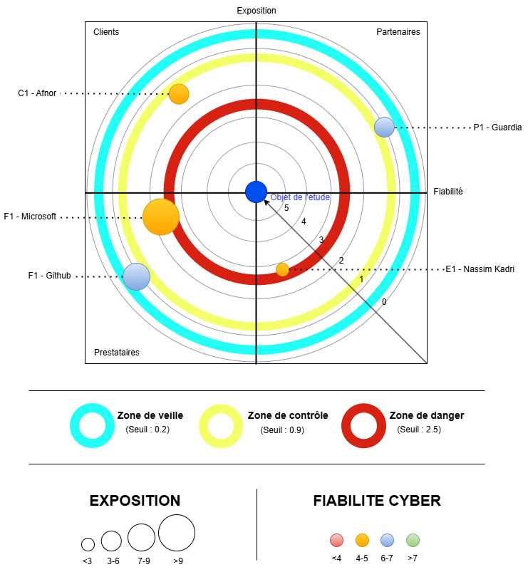
CARTOGRAPHIE MENACE NUMERIQUES ZORZAP | EXEMPLE DE LA DOC EBIOS RM

Scénarios stratégiques
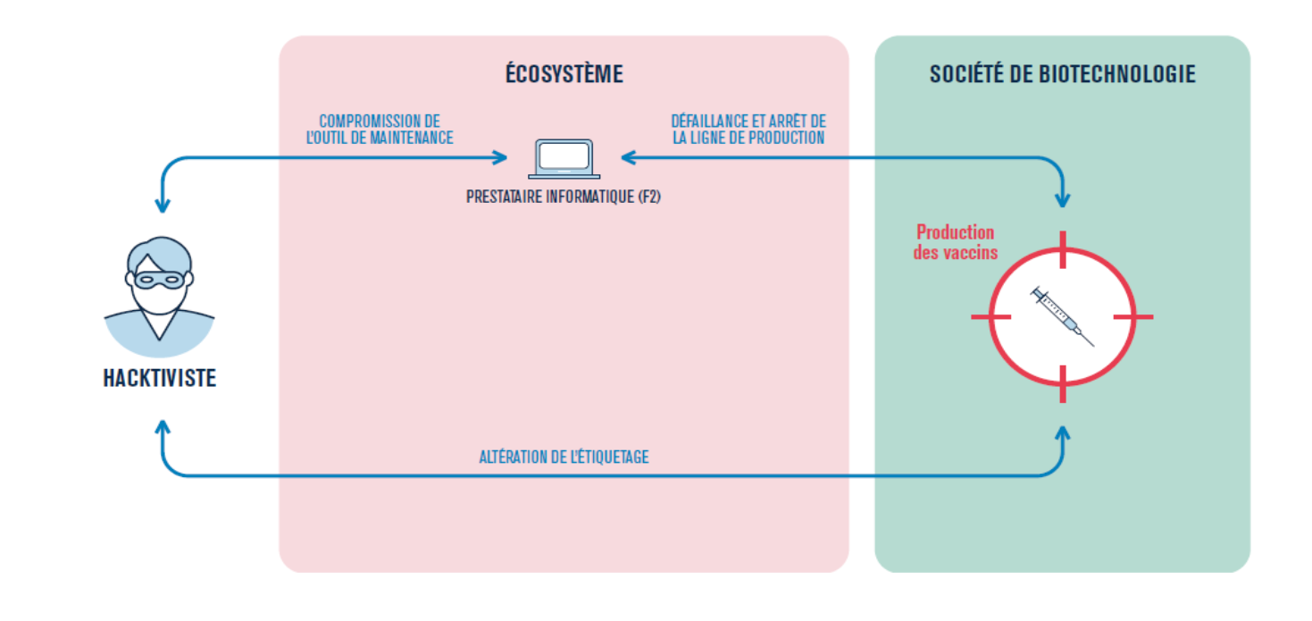
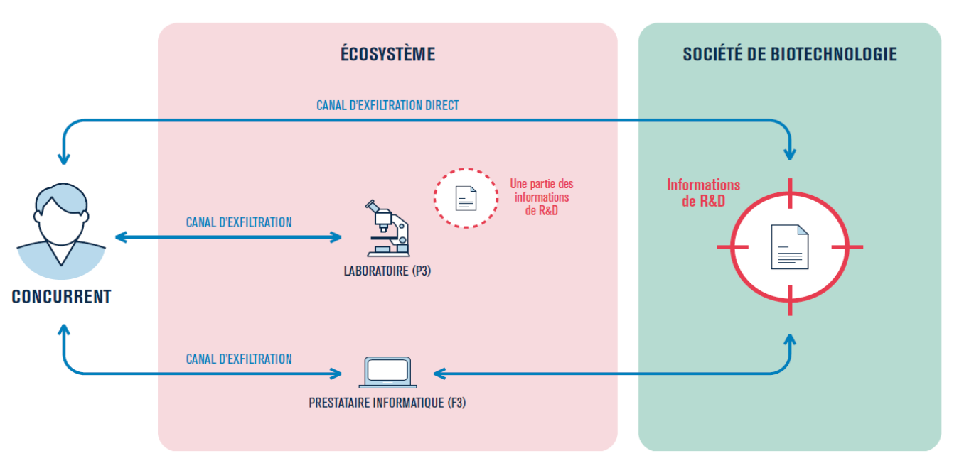
METTRE DES VRAI SCHEMAS DE SCENARIO STRATEGIQUES

Scénario opérationnels
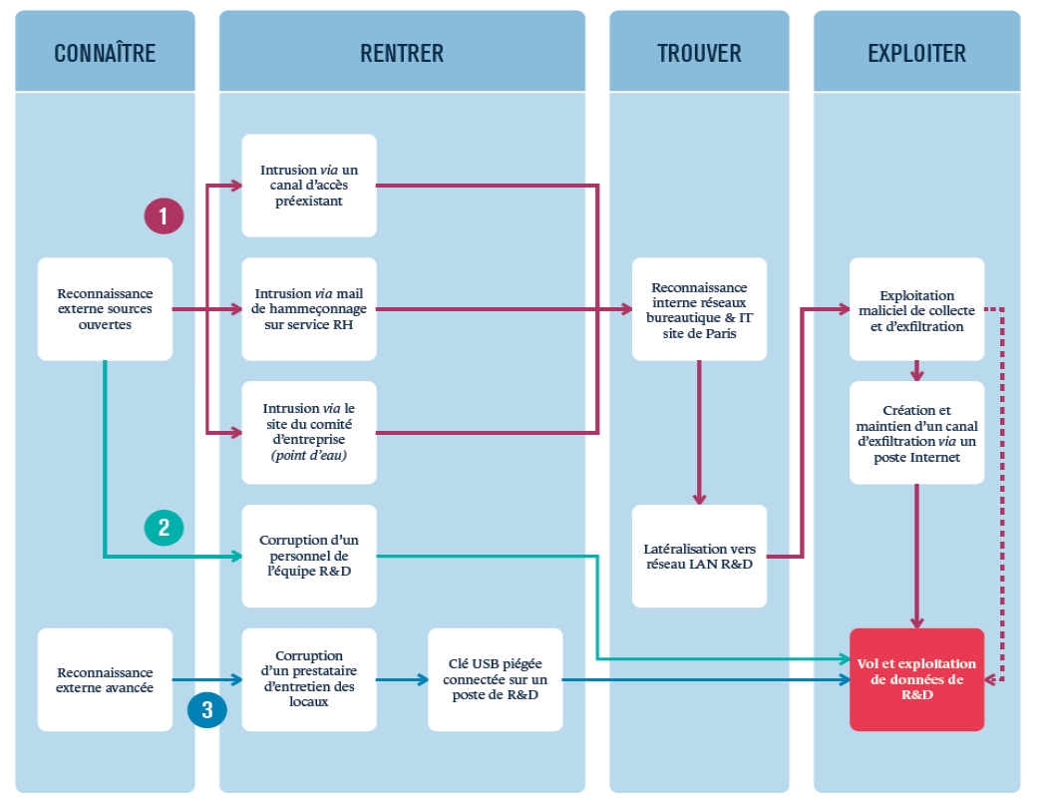
Kill Chain : Connaître (Reconnaissance) | Kill Chain : Rentrer (Intrusion) | Kill Chain : Trouver (Découverte) | Kill Chain : Exploiter (Action sur l'objectif) | Scénario Stratégique Associé
Scénario Opérationnel 1 : Exploitation d'une dépendance vulnérable L'attaquant utilise des scanners de vulnérabilités publics (ex: Shodan) et des outils comme Nuclei pour identifier les API ZorZap exposées sur internet et les technologies sous-jacentes. (STRIDE: Divulgation d'informations) | L'attaquant exploite une vulnérabilité critique (ex: Log4Shell) connue dans une dépendance non patchée de l'API pour obtenir une exécution de code à distance (RCE). (STRIDE: Élévation de privilèges) | Depuis son accès initial dans le conteneur, l'attaquant énumère les processus et le système de fichiers pour localiser le service de génération de rapports et ses données sources. (STRIDE: Divulgation d'informations) | L'attaquant modifie le script ou la donnée source utilisée par le service pour altérer le contenu des rapports de scan générés par l'API ZorZap. (STRIDE: Altération de données) | SS-01
Scénario Opérationnel 2 : Compromission du pipeline CI/CD L'attaquant identifie que ZorZap utilise Jenkins via des indices publics (offres d'emploi, profils de développeurs) et scanne l'instance pour des failles (plugins obsolètes, mots de passe faibles). (STRIDE: Divulgation d'informations) | L'attaquant exploite une faille de sécurité sur le serveur Jenkins (ex: RCE sur un plugin) pour obtenir un accès non autorisé à l'outil de CI/CD. (STRIDE: Usurpation d'identité) | L'attaquant navigue dans Jenkins pour trouver le "pipeline script" (Jenkinsfile) du projet ZorZap, qui définit les étapes de build et de déploiement. (STRIDE: Divulgation d'informations) | L'attaquant injecte un script dans le pipeline qui intercepte les résultats des scans de vulnérabilité et les modifie avant leur enregistrement en BDD. (STRIDE: Altération de données) | SS-02
Scénario Opérationnel 3 : Vol de secret sur un dépôt public L'attaquant utilise des bots automatisés qui scannent en continu les commits sur les dépôts de code publics (GitHub) à la recherche de chaînes de caractères sensibles (clés d'API, mots de passe). (STRIDE: Divulgation d'informations) | Le bot détecte une chaîne de connexion à la base de données ZorZap, commitée par erreur par un développeur. C'est le point d'entrée direct. (STRIDE: Divulgation d'informations) | L'attaquant utilise un client BDD (ex: DBeaver) avec le secret volé pour se connecter directement à la base et lister les tables afin d'identifier celles contenant l'historique des scans. (STRIDE: Divulgation d'informations) | L'attaquant exécute une commande DELETE ou DROP sur les tables identifiées pour effacer l'historique des scans, provoquant une perte de données irréversible. (STRIDE: Déni de Service) | SS-03
Scénario Opérationnel 4 : Contournement de cloisonnement (IDOR) Un utilisateur de l'équipe A, en utilisant l'application, observe que l'URL pour voir un rapport est prédictible (ex: /api/reports?id=123). (STRIDE: Divulgation d'informations) | L'utilisateur est déjà authentifié. L' "intrusion" consiste à forger manuellement une requête API légitime mais non autorisée. (STRIDE: Usurpation d'identité) | L'utilisateur modifie l'URL en remplaçant son ID (?id=123) par un ID qu'il devine appartenir à l'équipe B (?id=456). (STRIDE: Élévation de privilèges) | Le serveur ne vérifie que l'authentification et non les droits de propriété sur la ressource. Il renvoie donc le rapport de l'équipe B, violant le cloisonnement des données. (STRIDE: Divulgation d'informations) | SS-04
Scénario Opérationnel 5 : Attaque via la Supply Chain logicielle L'attaquant identifie une dépendance NuGet peu maintenue mais critique pour ZorZap et prépare une version malveillante (ex: avec un "typosquatting" ou en piratant le compte du mainteneur). (STRIDE: Altération de données) | L'attaquant publie la version malveillante du paquet sur le dépôt NuGet. Lors du prochain build, le système d'intégration continue de ZorZap télécharge le paquet piégé. (STRIDE: Altération de données) | Une fois l'application déployée avec le code malveillant, celui-ci s'active et ouvre une "porte dérobée" (reverse shell) vers un serveur contrôlé par l'attaquant. (STRIDE: Élévation de privilèges) | Via la porte dérobée, l'attaquant a un contrôle total sur le conteneur de l'application, lui permettant de voler des données, d'altérer le service ou de pivoter dans l'infrastructure. (STRIDE: Compromission totale) | SS-05

Synthèse scénarios de risque
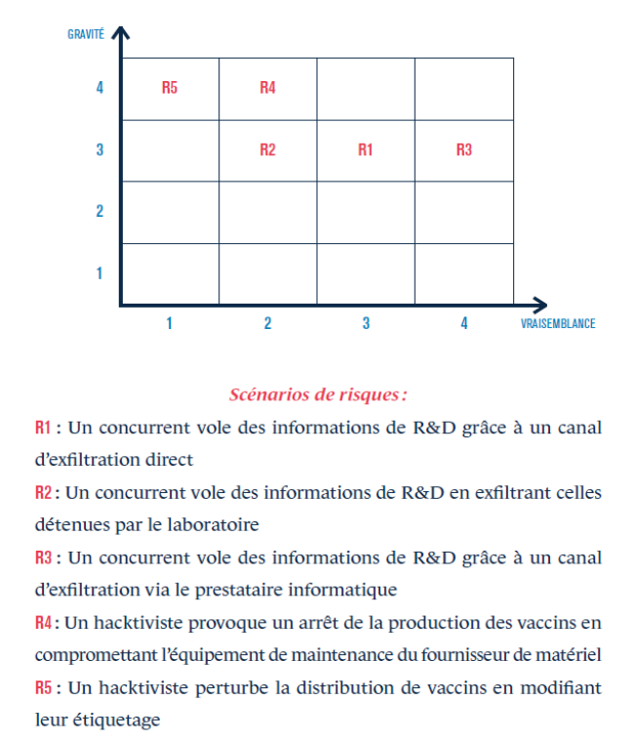
ID Scénario de Risque | Description du Scénario de Risque | Gravité | Vraisemblance | Niveau de Risque
R1 | Un attaquant externe exploite une vulnérabilité dans une dépendance pour exécuter du code sur l'API et altérer des rapports. | 3 - Élevé | V3 - Très vraisemblable | 3 - Élevé
R2 | Un attaquant ciblé compromet le serveur CI/CD (Jenkins) pour injecter du code malveillant dans le pipeline et falsifier les résultats des scans. | 3 - Élevé | V2 - Vraisemblable | 3 - Élevé
R3 | Un développeur expose un secret critique (ex: clé de BDD) sur un dépôt public (GitHub), menant à une compromission directe de la base de données. | 4 - Critique | V4 - Quasi certain | 4 - Critique
R4 | Un utilisateur légitime mais curieux contourne le cloisonnement des données en manipulant des ID dans l'API, accédant ainsi aux rapports d'autres équipes. | 4 - Critique | V3 - Très vraisemblable | 4 - Critique
R5 | Une attaque sur la "supply chain" via un paquet NuGet compromis permet à un attaquant d'intégrer une porte dérobée dans l'application ZorZap. | 3 - Élevé | V1 - Peu vraisemblable | 2 - Moyen

Stratégie traitement + mesure
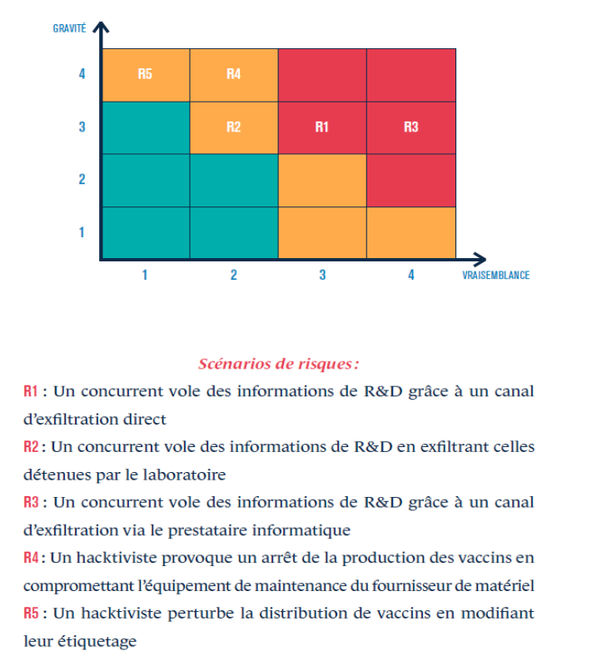
ID Scénario de Risque | Niveau de Risque | Stratégie de Traitement | Mesures de Sécurité Proposées
R1 | 3 - Élevé | Réduction | M-01 : Mettre en place un outil de scan automatisé des dépendances (SCA - Software Composition Analysis) dans le pipeline CI/CD. M-02 : Établir une politique de mise à jour des dépendances critiques en moins de 72h. M-03 : Utiliser un pare-feu applicatif (WAF) pour bloquer les tentatives d'exploitation connues.
R2 | 3 - Élevé | Réduction | M-04 : Durcir la configuration du serveur Jenkins (accès restreint par IP, authentification forte MFA). M-05 : Appliquer le principe de moindre privilège pour les droits des jobs dans le pipeline. M-06 : Activer et surveiller les journaux d'audit de Jenkins.
R3 | 4 - Critique | Réduction | M-07 : Mettre en place des "pre-commit hooks" pour empêcher les développeurs de commiter des secrets. M-08 : Intégrer un outil de scan de secrets automatisé sur les dépôts de code. M-09 : Centraliser la gestion de tous les secrets dans un coffre-fort numérique (ex: HashiCorp Vault, AWS Secrets Manager).
R4 | 4 - Critique | Réduction | M-10 : Implémenter une vérification systématique côté serveur pour chaque requête API, afin de s'assurer que l'utilisateur authentifié a bien le droit d'accéder à la ressource demandée. M-11 : Intégrer la recherche de vulnérabilités IDOR dans les revues de code et les tests de sécurité.
R5 | 2 - Moyen | Réduction | M-12 : Mettre en place un proxy de dépendances (ex: Nexus, Artifactory) pour valider et mettre en cache les paquets externes. M-13 : Imposer le "version pinning" (figer les versions des dépendances) et vérifier les sommes de contrôle (checksums) des paquets.

